1.메인메뉴
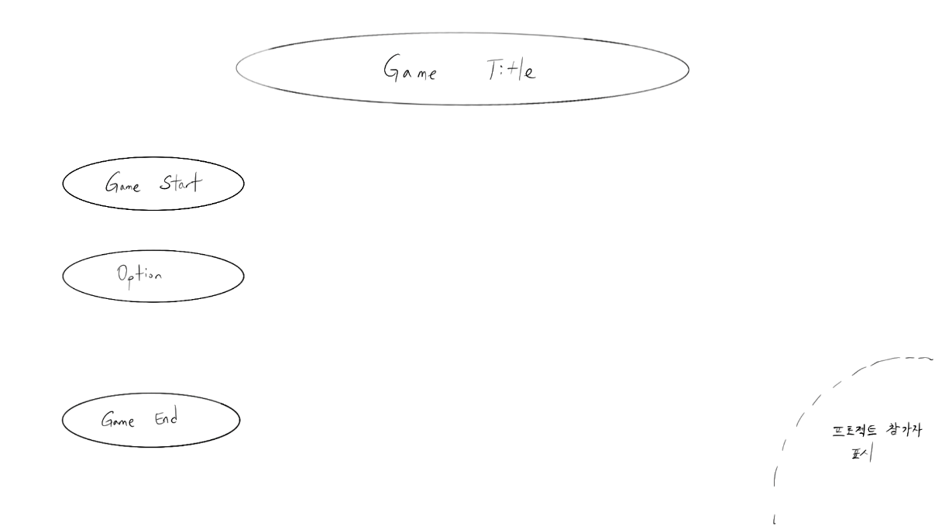
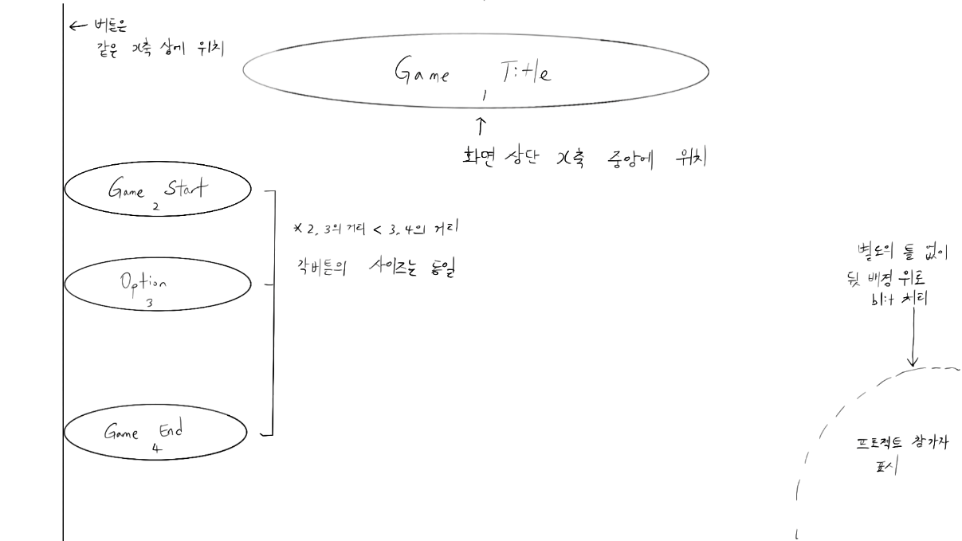
메뉴화면 UI 구성표
int | StringUI | String | Type
1 | Game_Title | 이후 결정 | Text | *Game_Start를 New_Game과 Load_Game으로 나눠버려?? 고민 중….
2 | Game_Start | 게임 시작 | Button
3 | Option | 설정 | Button
4 | Game_End | 게임 종료 | Button

-StringUI/Game_Title(int 1)은 메인 화면에 표시하는 게임 제목이며, 글꼴은 <>이며 크기는 <>이다.

-StringUI/Game_Start(int 2) 버튼 동작 시 <인게임 화면>으로 이동
-StringUI/Option(int 3) 버튼 동작 시 3.설정 으로 이동
-StringUI/Game_End(int 4) 버튼 동작 시 종료

UI 배치

3.설정
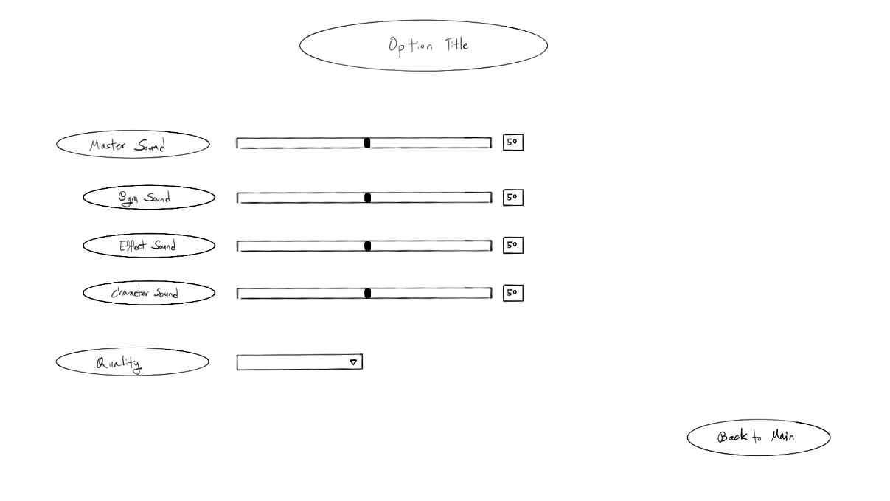
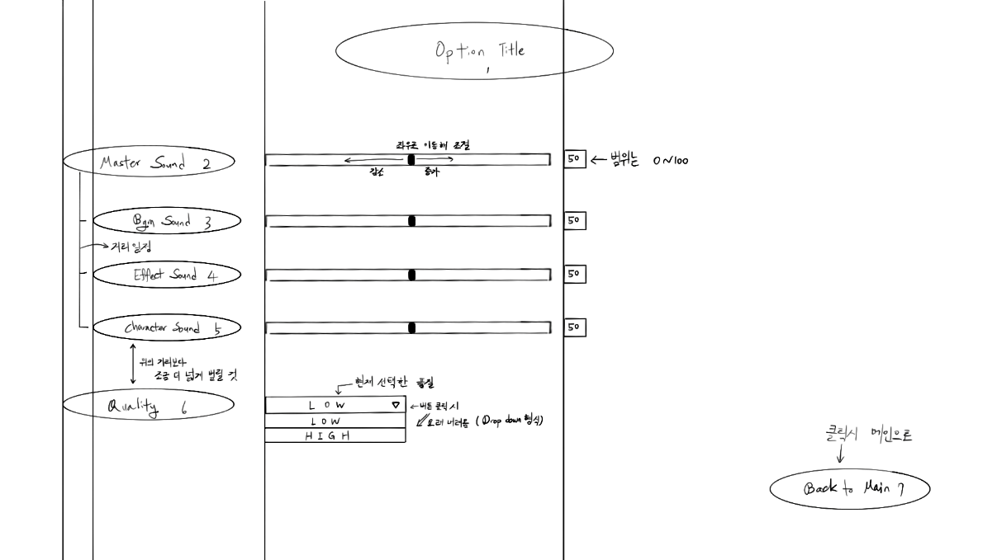
설정 UI 구성표
int | StringUI | String | Type
1 | Option_Title | 설정 | Text | *언어 선택 설정 추가…?
2 | Master_Sound | 전체 사운드 | Slider
3 | Bgm_Sound | 배경 음악 | Slider
4 | Effect_Sound | 효과음 | Slider
5 | Character_Sound | 캐릭터 효과음 | Slider
6 | Quality | 텍스쳐 품질 | Dropdown
7 | Back_To_Main | 돌아가기 | Button

-StringUI/Option_Title(int 1)은 설정 제목으로 글꼴은 <>이고, 크기는 <>이다.

-StringUI/Master_Sound(int 2)는 전체 사운드 조절로, 슬라이더를 통해 전체 볼륨 조절을 한다.
-StringUI/Bgm_Sound(int 3)은 배경 음악 조절로, 슬라이더를 통해 배경 음악 볼륨 조절을 한다.
-StringUI/Effect_Sound(int 4)은 효과음 조절로, 슬라이더를 통해 효과음 볼륨 조절을 한다. (버튼 클릭 등 게임 진행 외적인 요소들)
-StringUI/Character_Sound(int 5)은 캐릭터 효과음 조절로, 슬라이더를 통해 캐릭터 효과음 볼륨 조절을 한다. (캐릭터 공격, 피격 사운드, 적 공격, 피격 사운드 등 인게임 내 요소들)
 | *볼륨은 0~100까지 존재한다. (0일 시 해당 사운드 부분 음소거)
-StringUI/Quality(int 6)은 텍스쳐 품질 조절로, 드롭다운 형식으로 고품질과 저품질을 선택할 수 있다. (저품질 선택 시, 게임 진행에 영향이 적은 요소들 제거 또는 감소 ex.화면 상 대미지 출력 텍스트 양 감소)
-StringUI/Back_To_Main(int 7)은 돌아가기로, 클릭시 1.메인메뉴 화면으로 돌아간다.

UI 배치

